UI
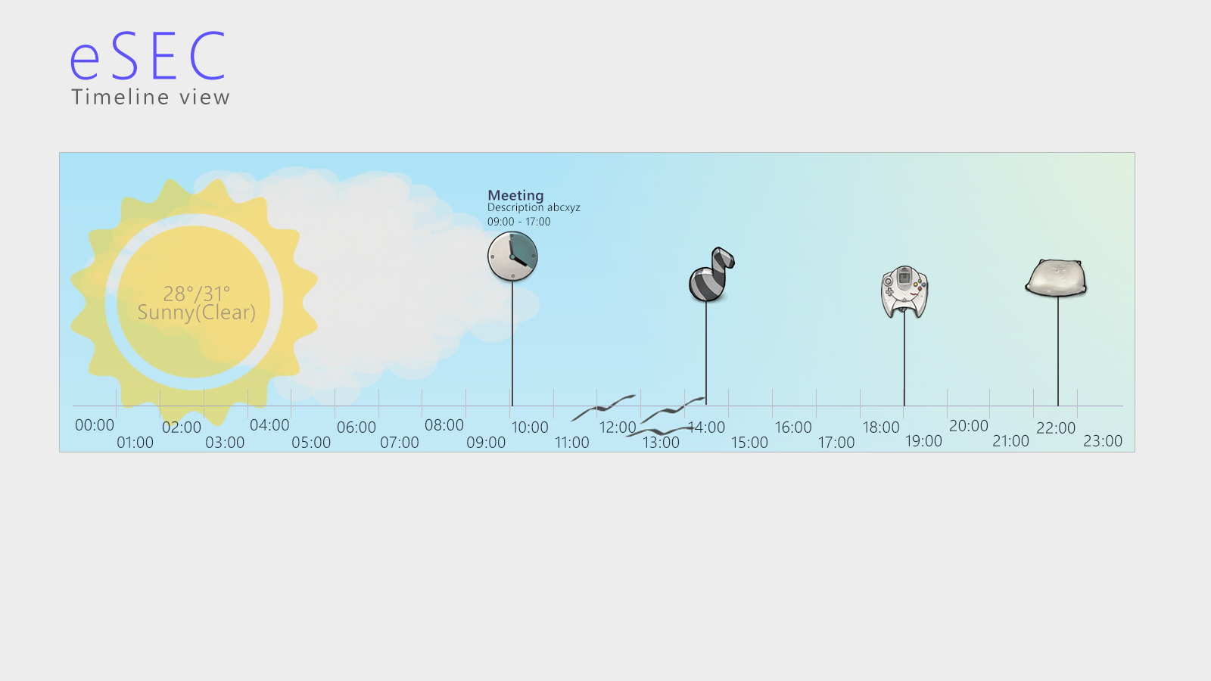
Screen flow

Screens

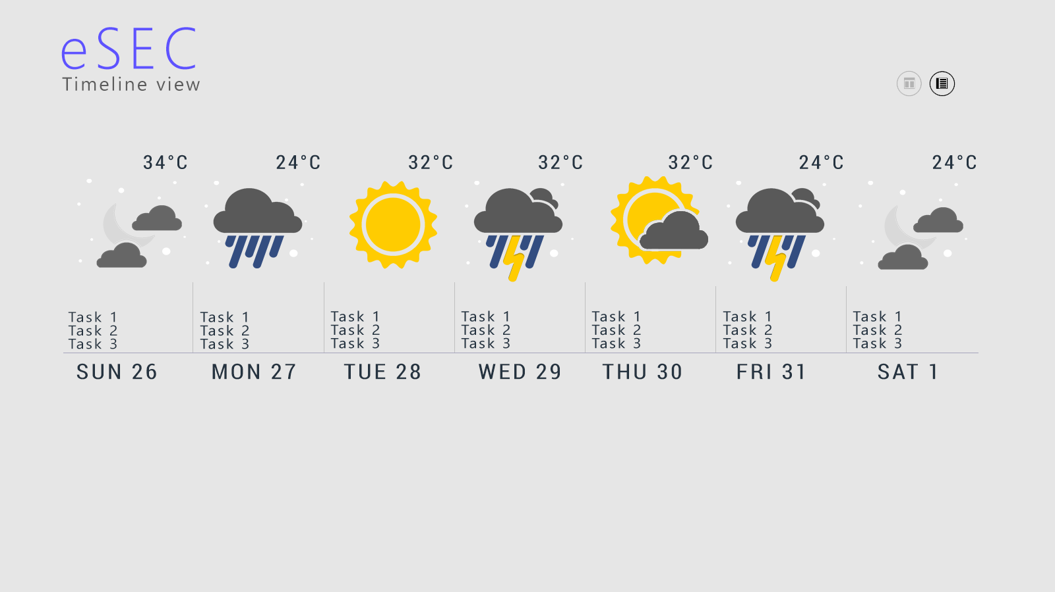
Main Screen | Description | Navigate from | Navigate to | Timeline-Week
Basic View | Biểu diễn lịch dạng bảng(grid) theo tháng. | + Timeline-Week: chuyển chế độ view + Semanticview: back(zoom out) về từ chọn tháng | + Timeline week: chuyển chế độ view + Đến semantic view(chọn tháng): Zoom in
Timeline-Week | Biểu diễn lịch theo dạng dòng thời gian. 1 section sẽ gồm 7 phần, tương ứng với 7 ngày trong 1 tuần. Nền của từng ngày sẽ được lấy live theo thời tiết của ngày hôm đó. Từng ngày sẽ có đầu mục việc trong ngày | + Basicview + Timeline-Day: Back lại + Semantic: Zoom out(back về từ thống kê) | + Basicview + Timeline-Day: Tapped vào ngày + Semantic: Zoom in: Hiển thị thống kê
Timeline-Day | Biểu diễn lịch theo dạng dòng thời gian, 1 section sẽ gồm 24 phần, tương ứng theo ngày. Các công việc sẽ có mốc bắt đầu đính vào dòng thời gian.

 |  |  |  | Timeline-Day

